Hoja1
Cantidad | Costo | Importa | Llego bien? | Total
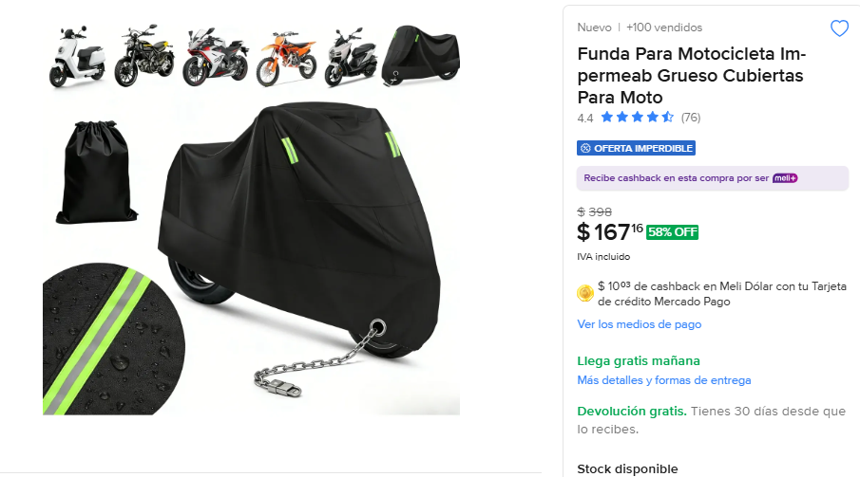
3 | 167 | 501 | SI LLEGO TODO BIEN | 923

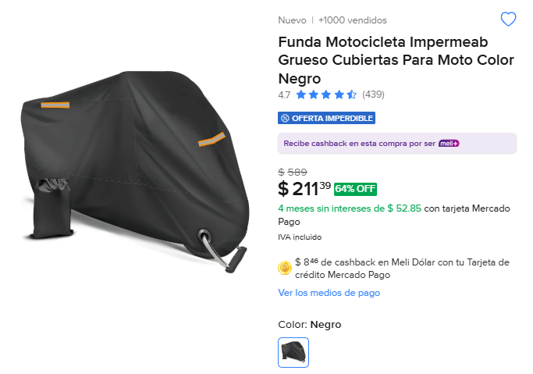
2 | 211 | 422 | SI LLEGO TOOD BIEN

